Sheet1
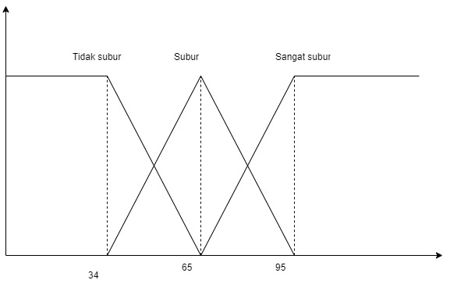
no | Data Jenis dan tekstur tanah | nilai | Tidak subur | Subur | Sangat subur
1 | Tekstur butiran kasar | 37 | 0.89285714286 | 0.10714285714 | 0
2 | Tanah berkapur dan kering | 40 | 0.78571428571 | 0.21428571429 | 0
3 | Tekstur gumpal pasir | 52 | 0.35714285714 | 0.64285714286 | 0
4 | Tekstur gumpal pasir | 54 | 0.28571428571 | 0.71428571429 | 0
5 | Tanah hitam berair | 88 | 0 | 0.21212121212 | 0.78787878788
6 | Tekstur remah di sekitaran pohon | 89 | 0 | 0.18181818182 | 0.81818181818

rumus tidak subur =(62-n)/28
1; X ≤ 34
0; X 6 ≥ 2 |  |  | no | Data Jenis dan tekstur tanah |  | nilai | Kategori
 |  |  | 1 | Tekstur remah di sekitaran pohon |  | 37 | Tidak subur
rumus subur 65 ke bawah =(F4-34)/28 |  |  | 2 | Tanah hitam berair |  | 40 | Tidak subur
1; X ≤ 34 atau X ≥ 95 |  |  | 3 | Tekstur gumpal pasir |  | 52 | Subur
rumus subur 65 sampai 95 =(95-F8)/33 |  |  | 4 | Tanah berkapur dan kering |  | 54 | Subur
 |  |  | 5 | Tekstur gumpal pasir |  | 88 | Sangat subur
rumus sangat subur =(F8-62)/33 |  |  | 6 | Tanah liat basah |  | 89 | Sangat subur
0; X 6 ≤ 62
1; X ≥ 95

